箱唛扫码
Factory name (工厂名称)
PO. Number(订单号) | 24596-01 24598-01 24599-01
Style Code.(款号) | 1152-710
Product Code.(产品编号) | RECYCLE CARE LABEL RECYCLE COMPONENT LABEL | Carton No.(箱号):
Inner Packages(包装方式） | 2000pcs/ bundle | 1/2
SIZE/qty (尺码/数量) | 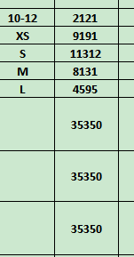
Carton Dimension（箱规） | 30*40*50 | Country of Origin：
Gross Weight（毛重） | 27kg | Made In China
Net Weight（净重） | 26.6kg
Remark（备注）

Factory name (工厂名称)
PO. Number(订单号) | 24596-01 24598-01 24599-01
Style Code.(款号) | 1152-710
Product Code.(产品编号) | blank care label | Carton No.(箱号):
Inner Packages(包装方式） | 2000pcs/ bundle | 2/2
SIZE/qty (尺码/数量)
Carton Dimension（箱规） | 20*30*40 | Country of Origin： | 01152710401017
Gross Weight（毛重） | 7kg | Made In China | 01152710401024
Net Weight（净重） | 6.6kg |  | 01152710401031
Remark（备注） |  |  | 01152710401048
 |  |  | 01152710401116
 |  |  | 01152710401017
 |  |  | 01152710401024
 |  |  | 01152710401031
 |  |  | 01152710401048
 |  |  | 01152710401116

